Накладная-№3
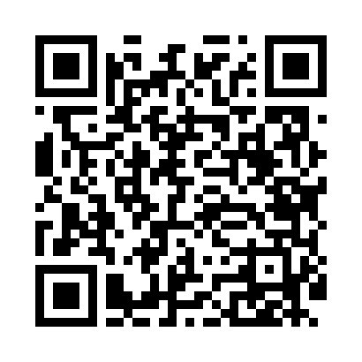
Номер товарно-транспортной накладной: |  |  | Торговый представитель: Kamol aka
Поставщик: Toshkent falcon fly 2 |  |  | Телефон торгового представителя: +998979626299
Дата отгрузки: 21.10.2025 |  |  | Контрагент: Dona zakass
Дата консигнации: |  |  | Адрес:
Доставщик: |  |  | Телефон:
Телефон доставщика:
Время заказа: 21.10.2025 15:20:52
№ | Штрих-код | Название товаров (работ,услуг) | Количество | Количество в кейсе | Цена | Сумма
 |  |  | 95 |  |  | 107.4
1 | None | Зираворлар учун металлдан ишланган идиш BA633 6 S/S DB-15-99 | 5 | 5 шт. | 4.60 | 23
2 | 3567802835072 | Пластмассовый столовый поднос, JB-06, 32.5×19 см, XP-35-7 | 20 | 20 шт. | 0.70 | 14
3 | 6805019698811 | Сервировочный подтарельник, 30×45 см, DB-98-8 1 | 24 | 24 шт. | 0.40 | 9.60
4 | 2020082995023 | Соусница стеклянная DB-33-14 | 5 | 5 шт. | 0.80 | 4
5 | 6920250397023 | Хлебница Металлическая плетеная DB-97-6 | 6 | 6 шт. | 1.30 | 7.80
6 | 6848454303117 | Кружки керамические SDM009-S01 DB-303-11 | 12 | 12 шт. | 1.20 | 14.40
7 | 6970391982091 | Пластиковая кружка WB-8209 DB-14-37 | 10 | 10 шт. | 0.50 | 5
8 | 6906808162046 | Кухонный нож chenghuji ywo03-7 DB-16-4 | 1 | 1 шт. | 3.60 | 3.60
9 | 3567802835096 | Пластмассовый столовый поднос, JB-18, 42.5×29 см, XP-35-9 | 5 | 5 шт. | 1.50 | 7.50
10 | 6905621392395 | Металл санчқи DB-92-39 | 5 | 5 шт. | 2.90 | 14.50
11 | 6905621392401 | Ложка Вилка DB-92-40 | 2 | 2 шт. | 2 | 4
Итого: 107.4$|->UZS: 1,342,500.00

